问题
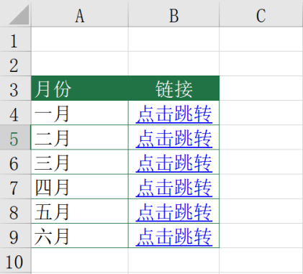
 |  | 课后小练习

任务：
 | 在总表中根据表名使用HYPERLINK函数创建超链接，完成效果见下图。

